Sheet1
 |  |  |  |  |  |  |  |  |  |  |  |  |  | C4
 |  |  | 测 量 复 核 记 录

工程名称 |  |  |  |  | 温州市瓯江口新区一期市政工程PPP项目（瓯扬河、滨水北路和跨海一路等）一河八路十二桥工程 |  |  |  |  |  | 上海建工集团股份有限公司
放样部位（桩号） |  |  |  |  | 经九路下面层（k0+000~k0+896）
原施测人 |  |  |  |  | 李璐 |  |  |  |  |  | 陈赛美
测量复核情况（示意图） |  | 测站点 |  |  |  |  | KZD1 |  |  | 后视点
 |  | 测站点坐标 |  |  |  |  | x=525689.171 |  |  | 后视点坐标
 |  |  |  |  |  |  | y=3091975.207

 |  | 测点 |  |  |  |  | 设计坐标 |  |  | 高程 |  | 放样坐标 |  | 高程
 |  | K0+000 |  |  |  | X | 3091826.855 |  |  |  |  | 3091826.852 |  |  | -0.003
 |  |  |  |  |  | Y | 526796.325 |  |  |  |  | 526796.326 |  |  | 0.003
 |  | 左7.5m |  |  |  | X | 3091831.335 |  |  |  |  | 3091831.335 |  |  | -0.002
 |  |  |  |  |  | Y | 526790.310 |  |  |  |  | 526790.309 |  |  | 0.001
 |  | 右7.5m |  |  |  | X | 3091822.375 |  |  |  |  | 3091822.372 |  |  | 0.000
 |  |  |  |  |  | Y | 526802.340 |  |  |  |  | 526802.340 |  |  | -0.003
 |  | K0+200 |  |  |  | X | 3091987.252 |  |  |  |  | 3091987.249 |  |  | 0.000
 |  |  |  |  |  | Y | 526915.794 |  |  |  |  | 526915.791 |  |  | 0.000
 |  | 左11m |  |  |  | X | 3091993.823 |  |  |  |  | 3091993.826 |  |  | -0.003
 |  |  |  |  |  | Y | 526906.972 |  |  |  |  | 526906.971 |  |  | 0.002
 |  | 右11.5m |  |  |  | X | 3091980.382 |  |  |  |  | 3091980.381 |  |  | 0.003
 |  |  |  |  |  | Y | 526925.017 |  |  |  |  | 526925.020 |  |  | 0.002
 |  | K0+400 |  |  |  | X | 3092147.649 |  |  |  |  | 3092147.652 |  |  | 0.001
 |  |  |  |  |  | Y | 527035.263 |  |  |  |  | 527035.264 |  |  | 0.002
 |  | 左7.5m |  |  |  | X | 3092152.129 |  |  |  |  | 3092152.127 |  |  | 0.000
 |  |  |  |  |  | Y | 527029.248 |  |  |  |  | 527029.246 |  |  | 0.001
 |  | 右7.5m |  |  |  | X | 3092143.169 |  |  |  |  | 3092143.166 |  |  | -0.001
 |  |  |  |  |  | Y | 527041.278 |  |  |  |  | 527041.281 |  |  | 0.001
复核 结论

备 注

 | 观测： |  |  | 复测： |  |  |  | 计算： | 施工项目部技术负责人： |  |  |  | 监理单位：

 |  |  |  |  |  |  |  |  |  |  |  |  |  | C4
 |  |  | 测 量 复 核 记 录

工程名称 |  |  |  |  | 温州市瓯江口新区一期市政工程PPP项目（瓯扬河、滨水北路和跨海一路等）一河八路十二桥工程 |  |  |  |  |  | 上海建工集团股份有限公司
放样部位（桩号） |  |  |  |  | 经九路下面层（k0+000~k0+896）
原施测人 |  |  |  |  | 李璐 |  |  |  |  |  | 陈赛美
测量复核情况（示意图） |  | 测站点 |  |  |  |  | KZD1 |  |  | 后视点
 |  | 测站点坐标 |  |  |  |  | x=525689.171 |  |  | 后视点坐标
 |  |  |  |  |  |  | y=3091975.207
 |  | 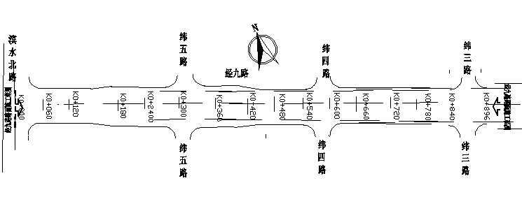

 |  | 测点 |  |  |  |  | 设计坐标 |  |  | 高程 |  | 放样坐标 |  | 高程
 |  | K0+600 |  |  |  | X | 3092308.046 |  |  |  |  | 3092308.044 |  |  | 0.000
 |  |  |  |  |  | Y | 527154.732 |  |  |  |  | 527154.730 |  |  | -0.003
 |  | 左7.5m |  |  |  | X | 3092312.526 |  |  |  |  | 3092312.524 |  |  | 0.000
 |  |  |  |  |  | Y | 527148.717 |  |  |  |  | 527148.714 |  |  | -0.003
 |  | 右7.5m |  |  |  | X | 3092303.565 |  |  |  |  | 3092303.563 |  |  | 0.000
 |  |  |  |  |  | Y | 527160.747 |  |  |  |  | 527160.749 |  |  | 0.001
 |  | K0+800 |  |  |  | X | 3092468.442 |  |  |  |  | 3092468.439 |  |  | 0.002
 |  |  |  |  |  | Y | 527274.201 |  |  |  |  | 527274.200 |  |  | 0.000
 |  | 左11m |  |  |  | X | 3092475.013 |  |  |  |  | 3092475.015 |  |  | 0.001
 |  |  |  |  |  | Y | 527265.379 |  |  |  |  | 527265.379 |  |  | -0.003
 |  | 右11.5m |  |  |  | X | 3092461.573 |  |  |  |  | 3092461.574 |  |  | -0.001
 |  |  |  |  |  | Y | 527283.424 |  |  |  |  | 527283.422 |  |  | 0.002
 |  | K0+896 |  |  |  | X | 3092545.433 |  |  |  |  | 3092545.430 |  |  | 0.002
 |  |  |  |  |  | Y | 527331.546 |  |  |  |  | 527331.546 |  |  | 0.002
 |  | 左11m |  |  |  | X | 3092552.004 |  |  |  |  | 3092552.004 |  |  | 0.000
 |  |  |  |  |  | Y | 527322.725 |  |  |  |  | 527322.725 |  |  | 0.000
 |  | 右11.5m |  |  |  | X | 3092538.563 |  |  |  |  | 3092538.560 |  |  | -0.003
 |  |  |  |  |  | Y | 527340.769 |  |  |  |  | 527340.768
复核 结论

备 注

 | 观测： |  |  | 复测： |  |  |  | 计算： | 施工项目部技术负责人： |  |  |  | 监理单位：

